Initial
INITIAL
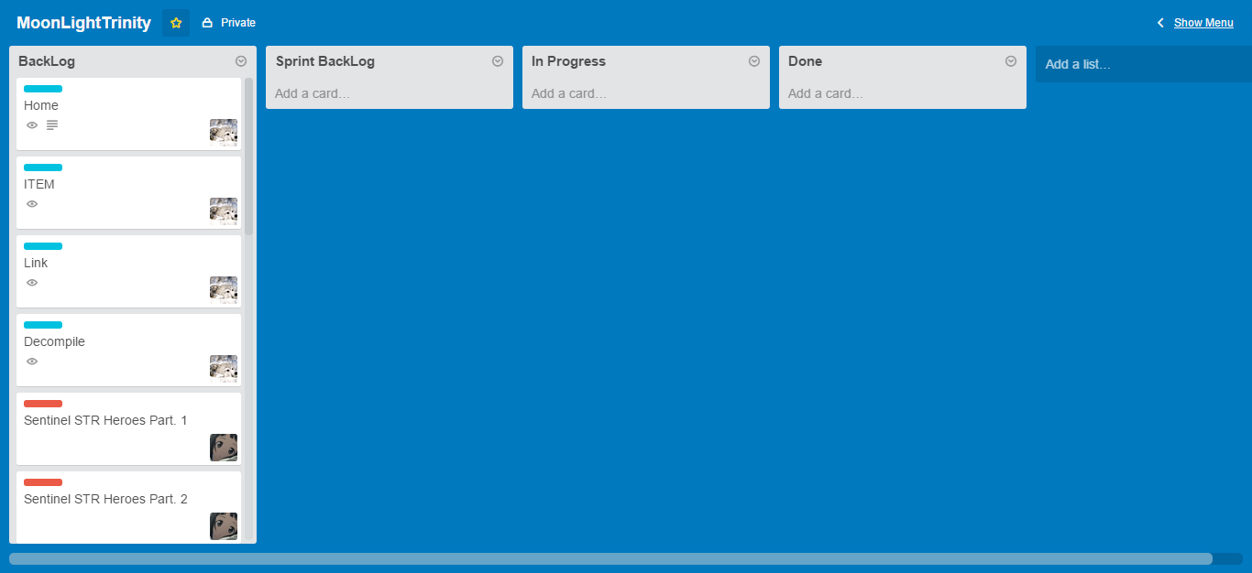

Daftar Backlog :
1 | Home
2 | ITEM
3 | Link
4 | Decompile
5 | Sentinel STR Heroes Part. 1
6 | Sentinel STR Heroes Part. 2
7 | Scourge STR Heroes Part. 1
8 | Scourge STR Heroes Part. 2
9 | Sentinel AGI Heroes Part. 1
10 | Sentinel AGI Heroes Part. 2
11 | Scourge AGI Heroes Part. 1
12 | Scourge AGI Heroes Part. 2
13 | Sentinel INT Heroes Part. 1
14 | Sentinel INT Heroes Part. 2
15 | Scourge INT Heroes Part. 1
16 | Scourge INT Heroes Part. 2

Sprint 1
SPRINT 1
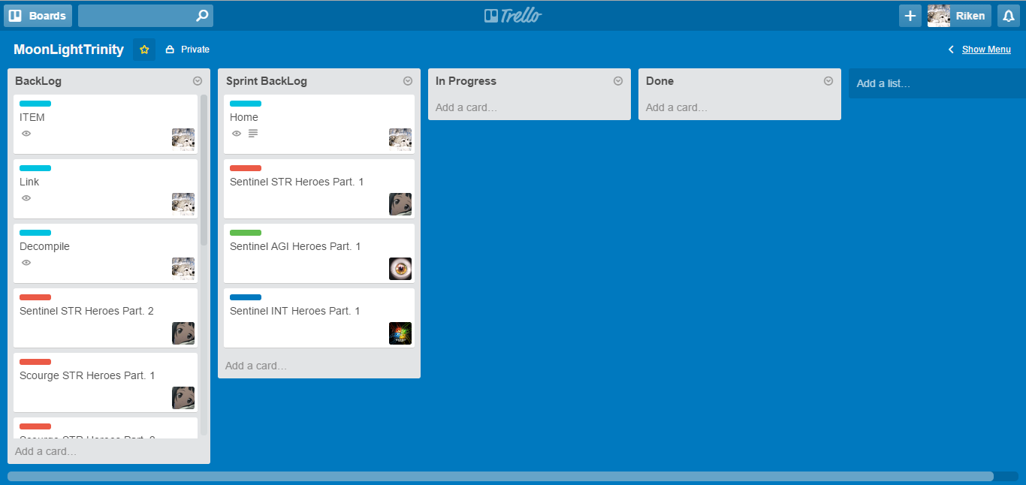
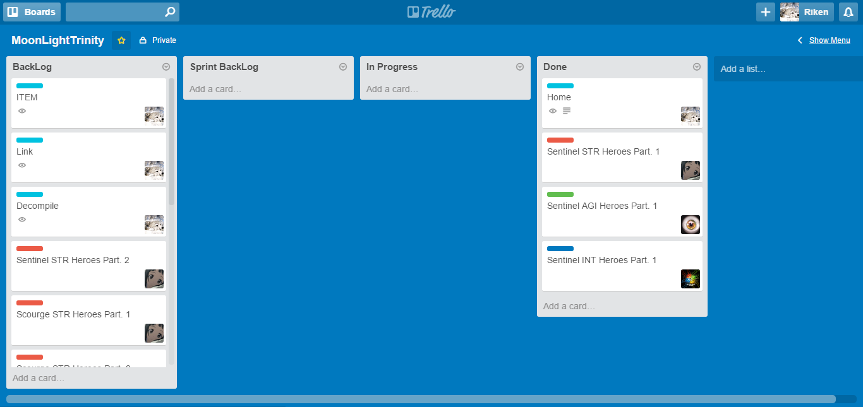

Daftar Backlog : |  | Done :
1 | ITEM | 1 | Home
2 | Link | 2 | Sentinel STR Heroes Part. 1
3 | Decompile | 3 | Sentinel AGI Heroes Part. 1
4 | Sentinel STR Heroes Part. 2 | 4 | Sentinel INT Heroes Part. 1
5 | Scourge STR Heroes Part. 1
6 | Scourge STR Heroes Part. 2
7 | Sentinel AGI Heroes Part. 2
8 | Scourge AGI Heroes Part. 1
9 | Scourge AGI Heroes Part. 2
10 | Sentinel INT Heroes Part. 2
11 | Scourge INT Heroes Part. 1
12 | Scourge INT Heroes Part. 2

Sprint 2
SPRINT 2
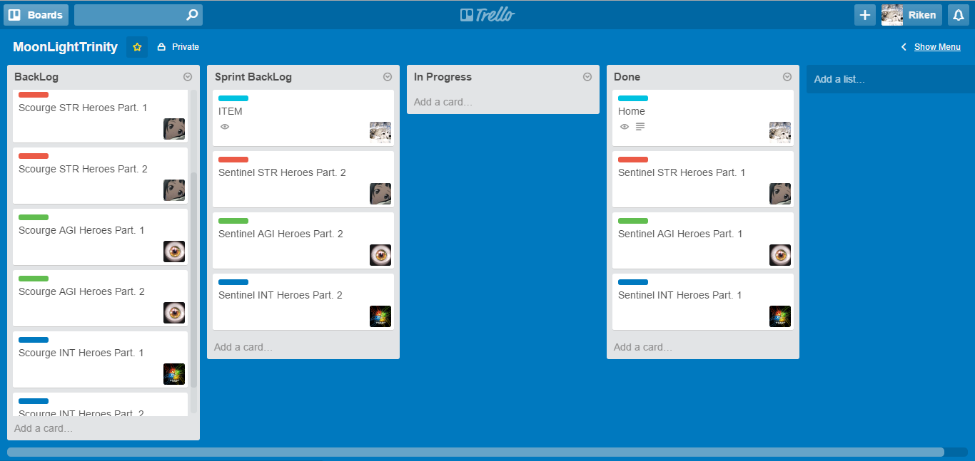
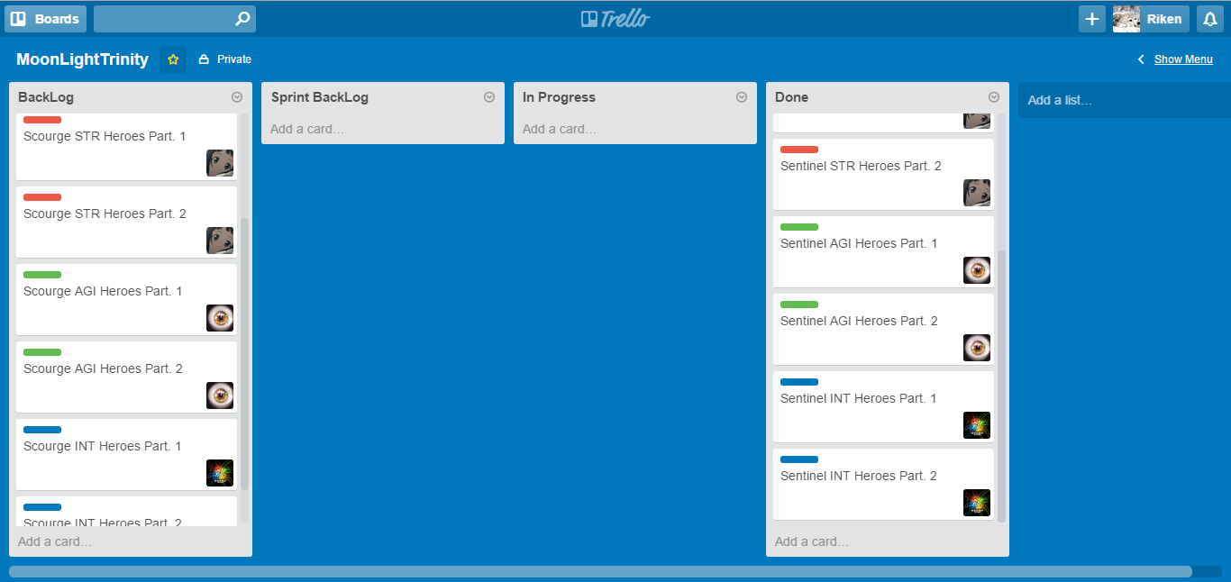

Daftar Backlog : |  | Done :
1 | Link | 1 | Home
2 | Decompile | 2 | Sentinel STR Heroes Part. 1
3 | Scourge STR Heroes Part. 1 | 3 | Sentinel AGI Heroes Part. 1
4 | Scourge STR Heroes Part. 2 | 4 | Sentinel INT Heroes Part. 1
5 | Scourge AGI Heroes Part. 1 | 5 | ITEM
6 | Scourge AGI Heroes Part. 2 | 6 | Sentinel STR Heroes Part. 2
7 | Scourge INT Heroes Part. 1 | 7 | Sentinel AGI Heroes Part. 2
8 | Scourge INT Heroes Part. 2 | 8 | Sentinel INT Heroes Part. 2

Sprint 3
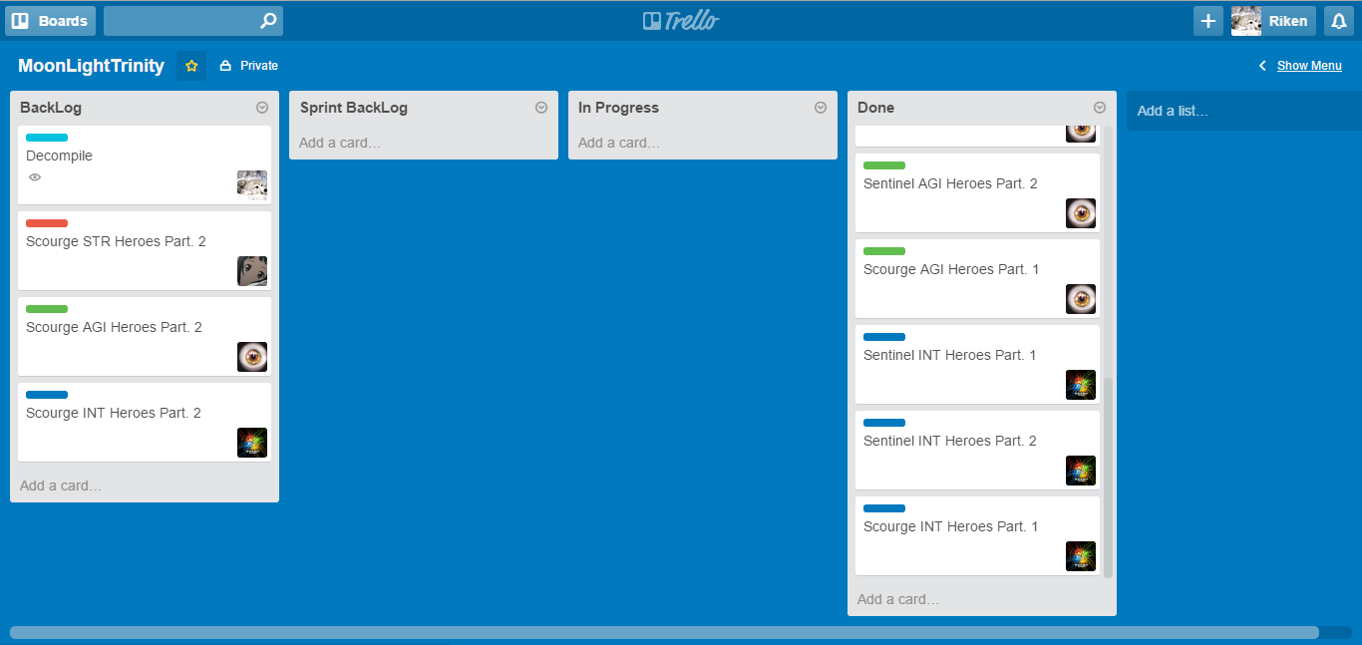
SPRINT 3
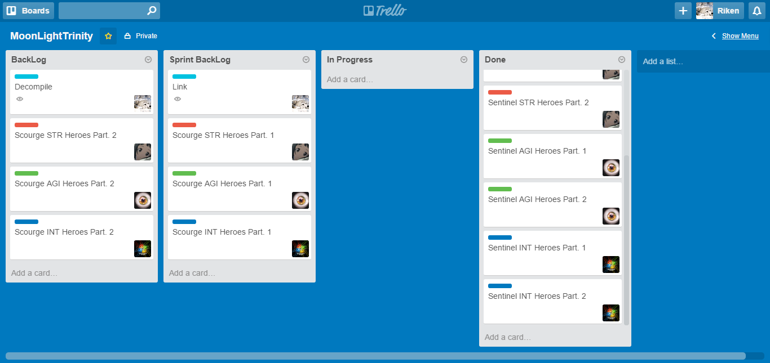

Daftar Backlog : |  | Done :
1 | Decompile | 1 | Home
2 | Scourge STR Heroes Part. 2 | 2 | Sentinel STR Heroes Part. 1
3 | Scourge AGI Heroes Part. 2 | 3 | Sentinel AGI Heroes Part. 1
4 | Scourge INT Heroes Part. 2 | 4 | Sentinel INT Heroes Part. 1
 |  | 5 | ITEM
 |  | 6 | Sentinel STR Heroes Part. 2
 |  | 7 | Sentinel AGI Heroes Part. 2
 |  | 8 | Sentinel INT Heroes Part. 2
 |  | 9 | Link
 |  | 10 | Scourge STR Heroes Part. 1
 |  | 11 | Scourge AGI Heroes Part. 1
 |  | 12 | Scourge INT Heroes Part. 1

Sprint 4
SPRINT 3
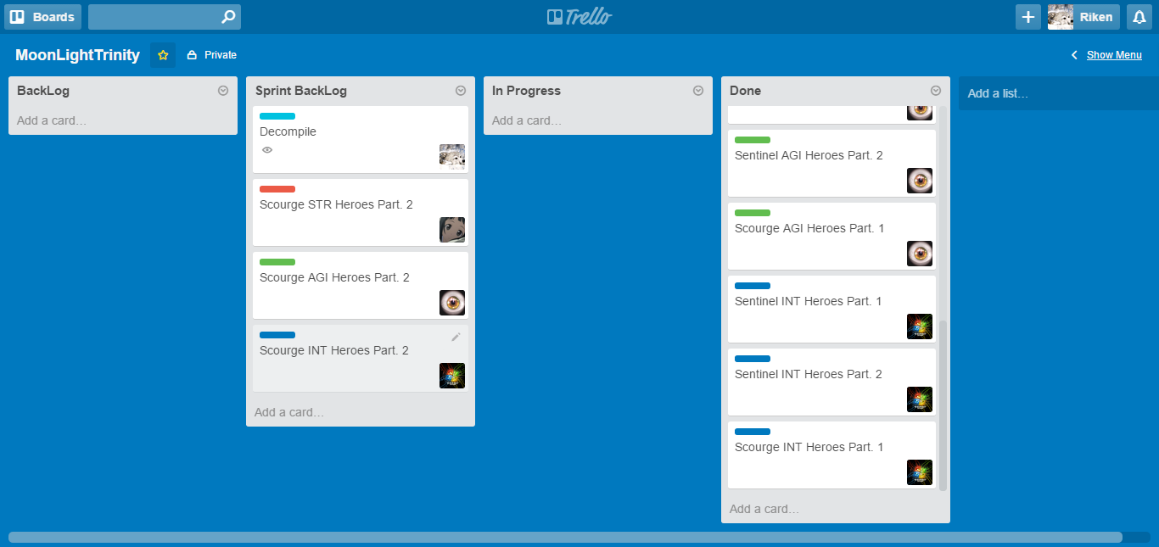
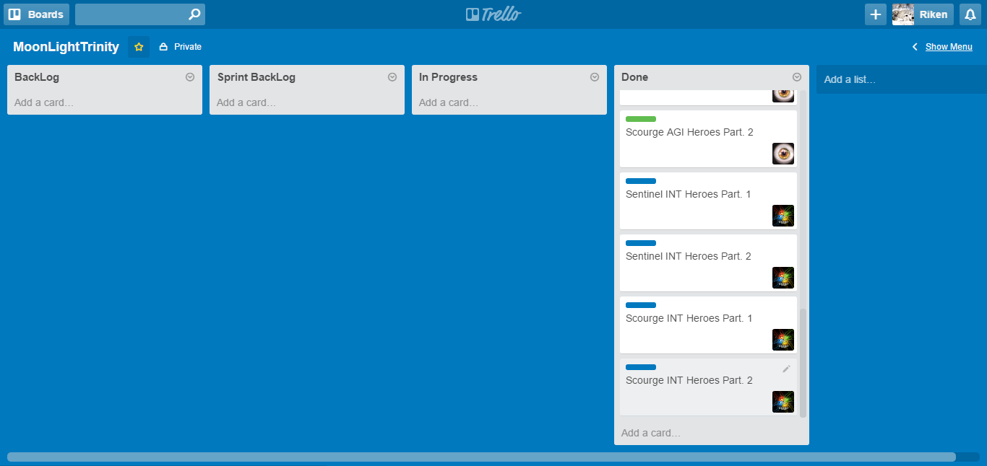

Daftar Backlog : | Done :
 | 1 | Home
 | 2 | Sentinel STR Heroes Part. 1
 | 3 | Sentinel AGI Heroes Part. 1
 | 4 | Sentinel INT Heroes Part. 1
 | 5 | ITEM
 | 6 | Sentinel STR Heroes Part. 2
 | 7 | Sentinel AGI Heroes Part. 2
 | 8 | Sentinel INT Heroes Part. 2
 | 9 | Link
 | 10 | Scourge STR Heroes Part. 1
 | 11 | Scourge AGI Heroes Part. 1
 | 12 | Scourge INT Heroes Part. 1
 | 13 | Decompile
 | 14 | Scourge STR Heroes Part. 2
 | 15 | Scourge AGI Heroes Part. 2
 | 16 | Scourge INT Heroes Part. 2

